关系图
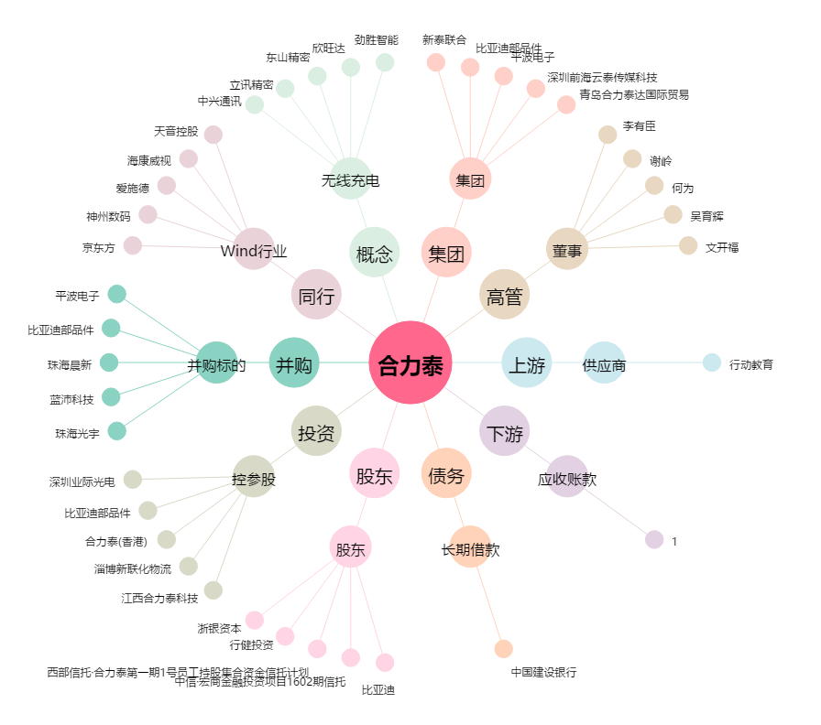
合力泰[002217.SZ] - 关系概览图

